Chi tiết địa chất
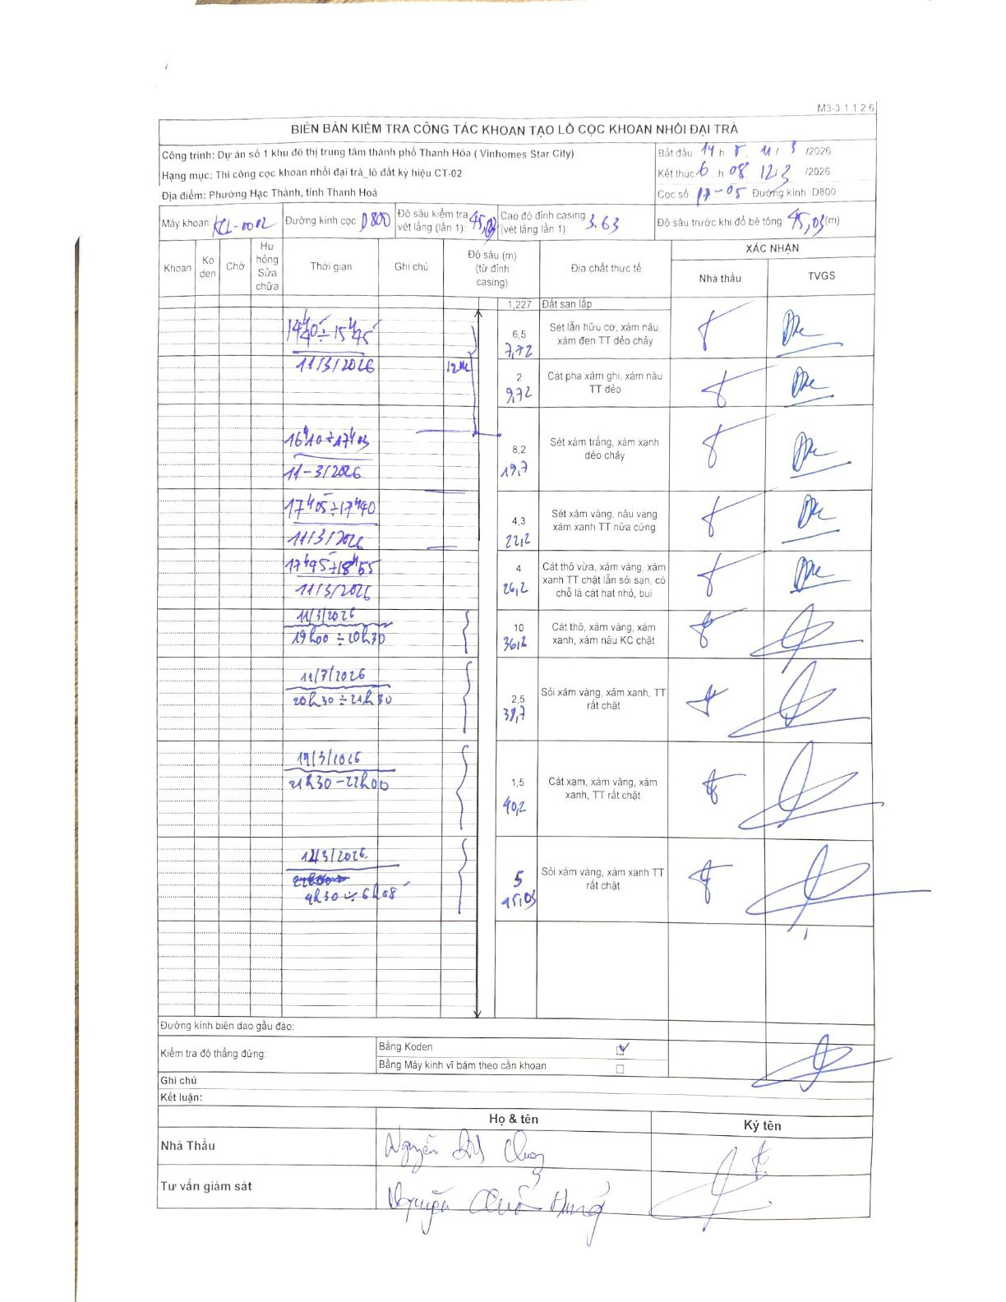
Dự án | Dự án số 1 khu đô thị trung tâm thành phố Thanh Hóa (Vinhomes Star City)
Hạng mục | Thi công cọc khoan nhồi đại trà_lô đất ký hiệu CT-02
Tên bộ phận | Phường Hạc Thành, tỉnh Thanh Hoá
Số hiệu cọc | 17-05
Biên bản số | KL-002
Đường kính | D800
Bắt đầu thi công | 14:15 11/03/2026
Kết thúc thi công | 06:08 12/03/2026

Địa chất TT | Đường kính | Mô tả lớp thiết kế | Từ (h) | Đến (h) | Cao độ từ | Cao độ đến | T.Gian (h) | Dài (m) | V (m/h) | Ghi chú
Đất san lấp | D800 | Đất san lấp | 14h40 11/03/2026 | 14h48 11/03/2026 | 3.63 | 2.403 | 0.13 | 1.23 | 9.2
Sét lẫn hữu cơ, xám nâu, xám đen TT dẻo chảy | D800 | Sét lẫn hữu cơ, xám nâu, xám đen TT dẻo chảy | 14h48 11/03/2026 | 15h31 11/03/2026 | 2.403 | -4.097 | 0.72 | 6.5 | 9.07
Cát pha xám ghi, xám nâu TT dẻo | D800 | Cát pha xám ghi, xám nâu TT dẻo | 15h31 11/03/2026 | 15h45 11/03/2026 | -4.097 | -6.097 | 0.23 | 2 | 8.57
Sét xám trắng, xám xanh dẻo chảy | D800 | Sét xám trắng, xám xanh dẻo chảy | 16h10 11/03/2026 | 17h03 11/03/2026 | -6.097 | -14.297 | 0.88 | 8.2 | 9.28
Sét xám vàng, nâu vàng xám xanh TT nửa cứng | D800 | Sét xám vàng, nâu vàng xám xanh TT nửa cứng | 17h05 11/03/2026 | 17h40 11/03/2026 | -14.297 | -18.597 | 0.58 | 4.3 | 7.37
Cát thô vừa, xám vàng, xám xanh TT chặt lẫn sỏi sạn, có chỗ là cát hạt nhỏ, bụi | D800 | Cát thô vừa, xám vàng, xám xanh TT chặt lẫn sỏi sạn, có chỗ là cát hạt nhỏ, bụi | 17h45 11/03/2026 | 18h55 11/03/2026 | -18.597 | -22.597 | 1.17 | 4 | 3.43
Cát thô, xám vàng, xám xanh, xám nâu KC chặt | D800 | Cát thô, xám vàng, xám xanh, xám nâu KC chặt | 19h00 11/03/2026 | 20h30 11/03/2026 | -22.597 | -32.597 | 1.5 | 10 | 6.67
Sỏi xám vàng, xám xanh, TT rất chặt | D800 | Sỏi xám vàng, xám xanh, TT rất chặt | 20h30 11/03/2026 | 21h30 11/03/2026 | -32.597 | -35.097 | 1 | 2.5 | 2.5
Cát xám, xám vàng, xám xanh, TT rất chặt | D800 | Cát xám, xám vàng, xám xanh, TT rất chặt | 21h30 11/03/2026 | 22h00 11/03/2026 | -35.097 | -36.597 | 0.5 | 1.5 | 3
Sỏi xám vàng, xám xanh TT rất chặt | D800 | Sỏi xám vàng, xám xanh TT rất chặt | 04h30 12/03/2026 | 06h08 12/03/2026 | -36.597 | -41.597 | 1.63 | 5 | 3.06

ẢNH BIÊN BẢN GỐC

